Worksheet
 |  |  |  |  | 8 (812) 565 05 34 |  |  | sales@miniworks.ru
 |  |  |  |  | Нижний Новгород |  |  | отдел продаж
 |  |  | Адрес |  |  |  |  | Режим работы
 |  |  | Нижний Новгород |  |  |  |  | Пн – Пт: с 8:00 до 18:00
111115101N
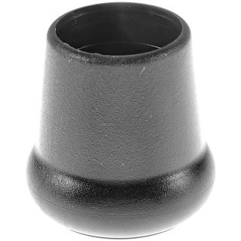 |  | 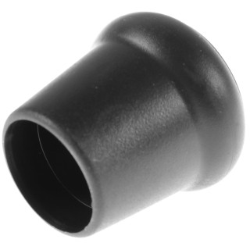 |  | 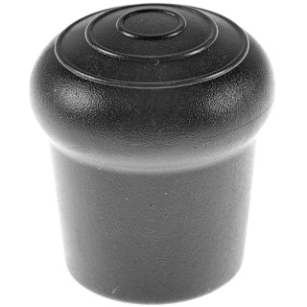 |  | 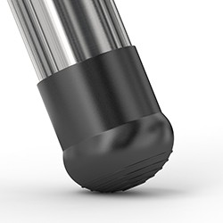
Артикул |  | Цвет |  | от 10000 | от 5000 | от 1000 | от 500 | от 100 | розница | Наличие на 03.08.2026
111115101N |  | черный |  | 23.20р. | 24.60р. | 26.70р. | 33.40р. | 39.50р. | 55.00р. | —
111115101B |  | белый |  | 27.84р. | 29.52р. | 32.04р. | 40.08р. | 47.40р. | 66.00р. | —
111115101G |  | серый |  | 27.84р. | 29.52р. | 32.04р. | 40.08р. | 47.40р. | 66.00р. | —
 | Все цены указаны в рублях и включают в себя НДС. Все цены указаны при условии 100% предоплаты и действительны в течение 5 дней. Все цены указаны при условии самовывоза продукции со склада в г. Нижний Новгород (для иногородних клиентов доставка до склада ТК в г. Нижний Новгород бесплатна). Все цены указаны за стандартный цвет для каждого вида изделия (изменение цвета на любой из предлагаемой палитры +20% к стоимости, изменение цвета на любой по системе RAL +50% к стоимости). О возможных сроках поставки заказного товара, необходимо уточнять заранее

